ДЗ_1_1
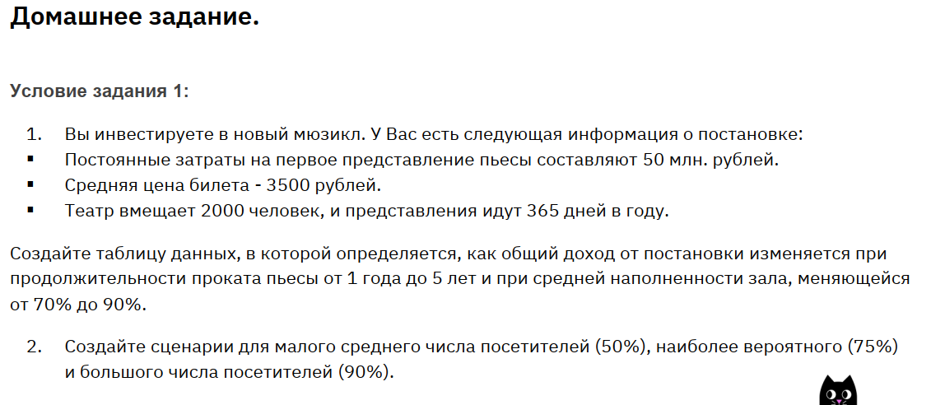
Постоянные затраты, руб | Цена за билет, руб | Период проката, год | Мест, шт | Заполненность мест | Прибыль, млн. руб
50,000,000 | 3,500 | 1 | 2,000 | 75% | 1,866
 |  |  |  |  |  | Таблица данных
 |  |  |  |  |  | 1,866 | 70% | 75% | 80% | 85% | 90%
 |  |  |  |  |  | 1 | 1,739 | 1,866 | 1,994 | 2,122 | 2,250
 |  |  |  |  |  | 2 | 3,527 | 3,783 | 4,038 | 4,294 | 4,549
 |  |  |  |  |  | 3 | 5,316 | 5,699 | 6,082 | 6,465 | 6,849
 |  |  |  |  |  | 4 | 7,104 | 7,615 | 8,126 | 8,637 | 9,148
 |  |  |  |  |  | 5 | 8,893 | 9,531 | 10,170 | 10,809 | 11,448

ДЗ_2
 | Мышь | Клавиатура | Джойстик |  | Ограничения
Прибыль | 800 | 1100 | 900 |  | РВ <=13 000
Рабочее время | 0.2 | 0.3 | 0.24 |  | МВ <= 3000
Машинное время | 0.04 | 0.055 | 0.04
Ежемесячный спрос | 15000 | 29000 | 11000
Выполняемость | 100% | 85% | 100%
Единиц продукции | 15000 | 24533.333333 | 11000
Прибыль общая | 48,886,666.67
Суммарно РВ | 3000 | 7360 | 2640 | 13000
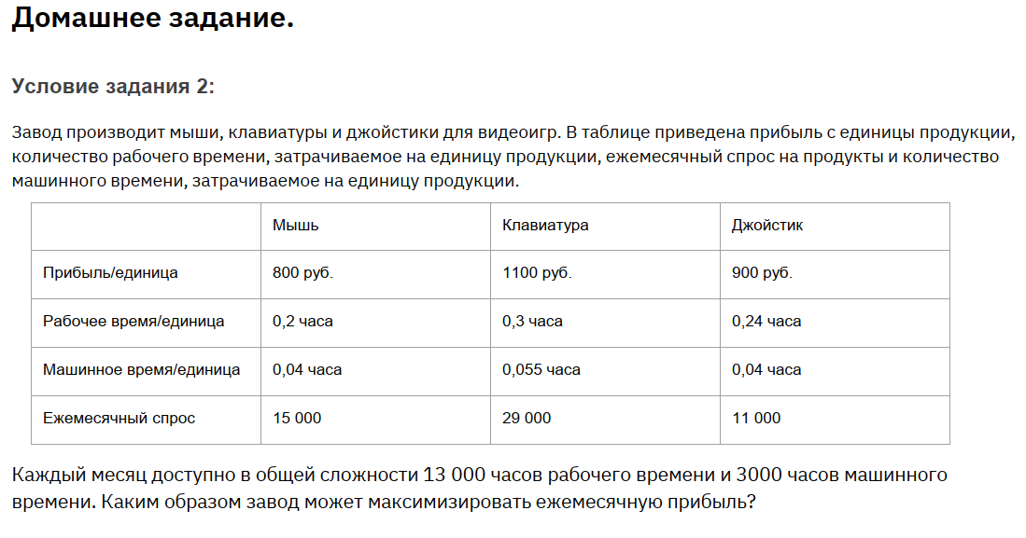
Суммарно МВ | 600 | 1349.3333333 | 440 | 2389.3333333

